概要
概要 |  | 目次へ
AdvanceCADのC表作成機能をAutoCADに移植する。
また、移植に合わせて業務効率の向上、既存システムのエラー解決を図る。

C表作成機能の概要は次の通り。（カスタム仕様書より抜粋）
【背景】
製品の側面に入れるラベリングなどの表示項目が生産仕様によって相違するため、その諸元情報を現場の開発部門に提示する必要がある
【目的】
タイヤの側面におけるラベリング表示などを簡易図面化し、記載内容一覧を確認できるようにする。

CAD区分：BRAND CAD
使用部署： REカイ(ＭＤ, DS), OEカイ, TBカイ(M)
作業内容：
・“円弧配列”を実施後、タイヤの側面形状の情報を図面化する（簡易図面）
・書かれてある各種のラベリングを整理及びまとめする

【完成状態の例】
（CADからPDF出力した結果）
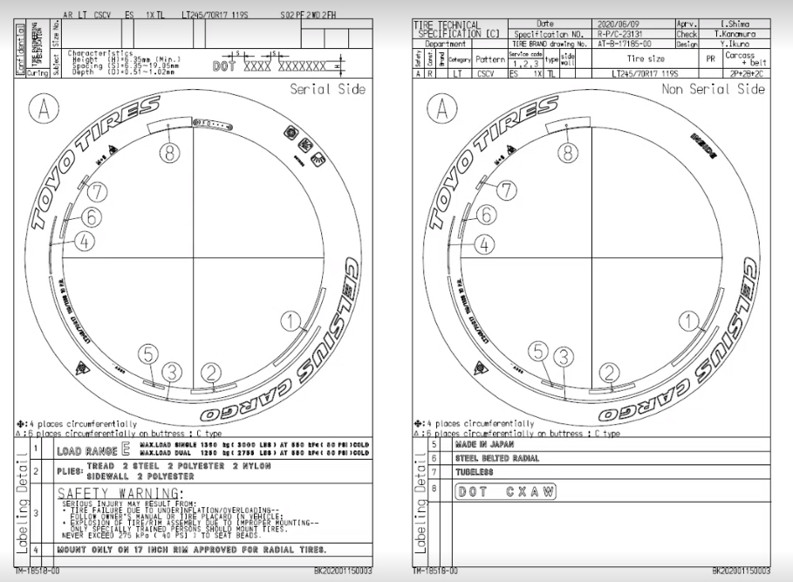

・移植対象の機能
移植対象となる機能は下表の通り。

区分 | 動作内容 | 1 | 2 | 3
呼出 | 参照元図面 | Load Drawing | Brand Drawing | （“AT-B-”付の図面名入力）
 | 登録済みC表 | ↑ | C Hyou Ref. No, | （“BK”付の図面名入力）
作成 | C表データの落とし込み | Pre Process | (Enter,３~５分程時間がかかる)
 | 図面枠データの生成 | Frame Data | Create | (各種情報の入力)
 | セリアル定義（7桁） | Serial | 7 digit | ‐Create
 |  |  |  | ‐Note/Year Sign
 |  |  |  | ‐Delete
 | セリアル定義（８桁） | ↑ | 8 digit | ↑
 | Mold No.定義 | Mold No. | (文字を入力) | (Enter)
 | TWIマーク定義 | TWI | （マーク個数、タイプを入力） | (Enter)
 | Platformのマーク類定義 | Platform | - Create(DOM) | (Enter)
 |  |  | - Create(IO)
 | Safety Detailの定義 | Safety Detail | - Create | (Enter)
 |  |  | - Delete
 | 詳細化（自動） | Labeling Detail | - Create | (Enter)
 |  |  | - Delete
 | 詳細化（手動） | Detail | Create | （風船番号入力,ラベリング選択）
 | 各ピクチャの配置 | Drawing Pos. | (Enter)
DB登録 | 作成済みC表 | Save Drawing | (Enter) | （別ウィンドウ）

・移植後
AdvanceCADの機能メニュー（「Brand」、「C Hyo」等）、メニューコマンド1～3は、AutoCADのメニューとしては下表の扱いとする。

AdvanceCAD | AutoCAD
機能メニュー | メニュータブ
メニューコマンド1 | ・コマンド1のみの場合：グループ名とメニュー ・コマンド2がある場合：グループ名
メニューコマンド2 | メニュー
メニューコマンド3以降 | サブメニュー（プルダウン）、または、入力画面

(例)
C Hyou
Load Drawing
Brand Drawing
C Hyou Ref. No,
Pre Process
Pre Process
Create
Delete
Serial
機能メニュー
メニューコマンド1のみのもの
メニューコマンド2まであるもの
メニューコマンド3まであるもの

C表作成機能における、移行後のメニュー構成は下記の通りである。

メニューグループ | メニュー | サブメニュー | メニューの画面化
Load Drawing | Brand Drawing | － | なし
 | C Hyou Ref. No, | － | なし
Pre Process | Pre Process | － | なし
Frame Data | Create | － | なし （パラメータ入力に関しては入力画面を用意する）
Serial | Create | － | あり。 以下の旧コマンドを画面化する。 ・7digit-Create ・7digit-Note/Year Sign ・8digit-Create ・8digit-Note/Year Sign
 | Delete | － | あり。 以下の旧コマンドを画面化する。 ・7digit-Delete ・8digit-Delete
Mold No. | Mold No. | － | なし
TWI | TWI | － | なし
Platform | Create(DOM) | － | なし
 | Create(IO) | － | なし
Safety Detail | Create | － | なし
 | Delete | － | なし
Labeling Detail | Create | － | なし
 | Delete | － | なし
Detail | Create | － | なし
Drawing Pos. | Drawing Pos. | － | なし
Save Drawing | Save Drawing | － | なし

機能概要フロー
機能概要フロー | 目次へ

<主要コマンド>
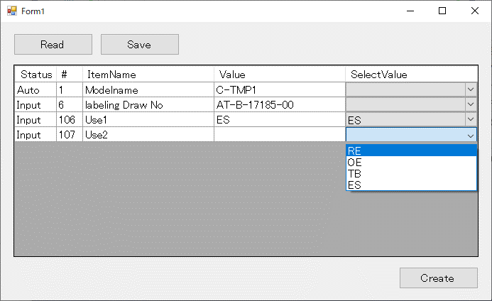
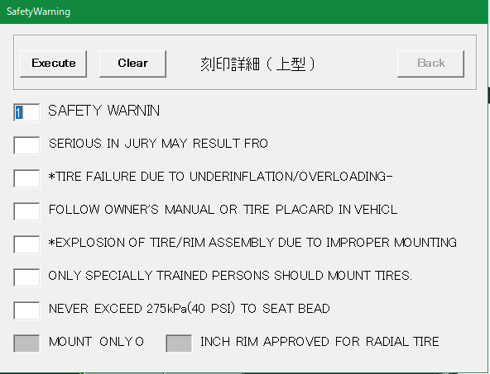
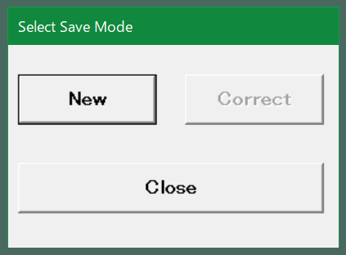
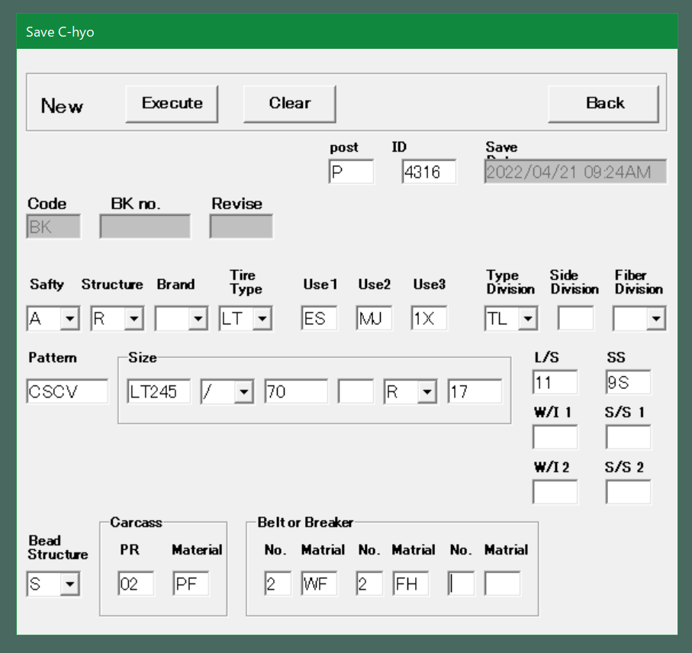
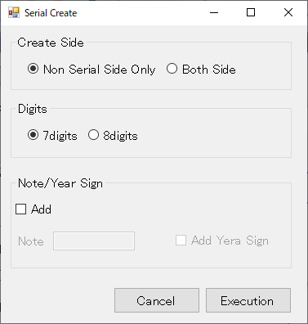
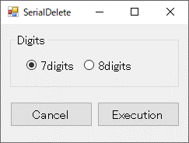
セリアル定義機能
入力データ
INIファイル
図面落とし込み機能
必須操作
任意操作
必須操作
任意操作（順不同）
必須操作
1. 図面読み込み機能
2. 図面落とし込み機能
3. 図面枠作成機能
4. セリアル定義機能
5. モールドNo定義機能
6. TWIマーク定義機能
7. Platformマーク類定義機能
8. Safety Detail定義機能
9. 詳細化（自動）機能
10. 詳細化（手動）
機能
11. 各ピクチャの配置機能
12. 図面登録機能
AutoCAD
コマンド実行
INIIファイル読み込み
INIIファイルから
各種属性情報を取得
①Brand Drawing
②Pre Process
③Frame Data - Create
④-(ア)Serial-Create
④-(イ)Mold No.
④-(ウ)TWI
④-(エ)Platform
「Create(DOM)」 or 「Create(IO)」
④-(オ)Safety Detail - Create
⑤-(ア)Labeling Detail - Create
⑤-(イ)Detail - Create
⑥Drawing Pos.
⑦Save Drawing
図面読み込み機能
INIIファイル読み込み
開始
AT-B図番入力
終了
図面読み込み
開始
終了
編集文字のないPICの削除
取り消し文字削除
文字ＰＩＣ Ｘ削除
文字ＰＩＣ取り消し解除
PIC2、3の不要アイテムの削除
クラス（＝画層）、レビジョン、線種、線幅で対象を判別
ブランド径線・ラジアル線 非表示
PIC2～3 ループ 開始
最小円作成
経線1～4作成
最外円作成
サブモデル読込み
BR_ATRBUT.ini
C_BrandSet.ini
直前の処理でラジアル線を非表示にする際に最小円を識別している。
PIC2～3 ループ 終了
C_BrandCfg.ini.ini
図面枠作成機能
開始
終了
図枠テンプレートから属性定義取得
取得した属性定義を
入力画面に表示
入力画面で値を入力
図枠テンプレートの
属性定義に入力値を反映
開始
終了
桁数が7桁
Y
注記あり
桁数を7桁に設定
桁数を8桁に設定
N
Y
N
INIファイルからセリアルのブランドNo、文字のサイズ、間隔を取得
INIファイルからセリアル文字の画層、線種情報を取得
検出したセリアルから
テキストの配置計算
注記付きセリアルテキストを作図
円弧配列のテンプレート
機能で配置した
セリアルを検出する
特性データ（ブランド番号等）、属性等で
ピクチャ内を検索する
PIC2～3 ループ 開始
PIC2～3 ループ 終了
年記号有
Y
N
モールドNo定義機能
開始
終了
INIファイルからモールドNoのブランドNoを取得
INIファイルからモールドNoテキストの画層、線種情報を取得
検出したモールドNoから
テキストの配置計算
モールドNo.テキストを作図
円弧配列のテンプレート
機能で配置した
モールドNoを検出する
特性データ（ブランドNo等）、属性等でピクチャ内を検索する
PIC2～3 ループ 開始
PIC2～3 ループ 終了
TWIマーク定義機能
開始
終了
Count (６ｏｒ７)を
入力
Type
(ＡｏｒＢｏｒＣ)を入力
TWI文字列を生成
生成した文字列を
図面枠情報に反映
Platformマーク類定義機能
開始
終了
INIファイルから矢印マークのブランドNoとサブモデル名を取得
マークの種類がDOM
Y
N
円周上に配置されている
矢印マークを検出する
特性データ（ブランドNo等）、
属性等でピクチャ内を検索する。
※IOマークでも同様の手法を取ることが出来るかの検討の為、TOYO TIRE様に対象図面をご確認頂いている。
（→ 質疑表 No.59）
サブモデルから当該のPlatformマークを読込む
Safety Detail定義機能
開始
終了
INIファイルから安全コードマークの書式設定を取得
図枠作成機能で入力した
安全コードを取得
安全コード（円＋文字）
を作成
詳細化（自動）機能
開始
終了
INIファイルから詳細化対象とするブランドNoと詳細化後の書式設定を取得
INIファイルからセーフティワーニング詳細情報を取得
PIC2～3 ループ 開始
PIC2～3 ループ 終了
対象ブランドNo ループ 開始
対象ブランドNo ループ 終了
編集文字が
セーフティ
ワーニング
円周上の編集文字を検索
Y
N
セーフティワーニング画面表示（EXE起動）
行番号とインチを
入力
表に編集文字、通し番号、行番号を出力
円周上の編集文字の削除とバルーン配置
表に編集文字、通し番号を出力
通し番号の1～4はアルファベットに変換している。
※既存システムと同じ仕様にしているが、その仕様が正しいかを現在TOYO TIRE様にご確認頂いている（→ 質疑No.58）
詳細化（手動）機能
開始
終了
INIファイルから詳細化対象とするブランドNoと詳細化後の書式設定を取得
INIファイルから属性定義を取得
編集文字の元PICを検索
詳細化する編集文字を選択
円周上の編集文字の削除とバルーン配置
表に編集文字、通し番号を出力
バルーン番号を
入力
INIファイルから属性定義を取得
各ピクチャの配置機能
開始
終了
INIファイルからプラットフォームデータを取得
INIファイルからプラットフォームデータを取得
Platformマーク配置チェック
Platformマーク類定義機能と同様に、
特性データ（ブランドNo等）、属性等でピクチャ内を検索する。
矢印マークのみ検知可能。
※IOマークでも同様の手法を取ることが出来るかの検討の為、TOYO TIRE様に対象図面をご確認頂いている。
図面レイアウト作成
図面登録機能
開始
終了
INIファイルからDOTPIC、
サブモデル名を取得
図面登録画面表示
（EXE起動）
登録情報を
入力
DB登録
DOT削除
サブモデル
P-SUB-C
図枠データ
P-C-3
Platformマーク類定義機能、
詳細化（自動）機能などで使用する図を持っているファイル
図面枠作成機能で使用する図枠テンプレート
機能に関わらず必ず読み込まれる設定ファイル
機能によって読込の有無が異なる設定ファイル
セリアル削除機能
AutoCAD
コマンド実行
INIIファイルから
各種属性定義を取得
Serial-Delete
Safety Detail削除機能
Safety Detail-Delete
詳細削除機能
Labeling Detail-Delete
セリアル削除機能
INIIファイル読み込み
開始
終了
PIC2、3のセリアル定義を
検索
PIC2、3のセリアル定義を
削除
Safety Detail削除機能
図面レイアウトからPIC9のウィンドウを削除
開始
終了
PIC9を削除
詳細削除機能
INI
開始
終了

<削除コマンド>

<C表図面読み込みコマンド>

メニューレイアウト案
メニューレイアウト案 |  | 目次へ

操作性向上の為、Serialのボタンを「Create」と「Delete」ボタンにまとめ、桁選択等を設定画面で行うようにする。

1.図面読み込み | 2.図面落とし込み |  | 3.図面枠作成 | 4.セリアル定義 | 5.モールドNo定義 | 6.TWIマーク定義 | 7.Platformマーク類定義 | 8.Safety Detail定義 | 9.詳細化（自動） | 10.詳細化（手動） | 11.各ピクチャの配置 | 12.図面登録

C Hyou

Brand Drawing
Pre Process
Create
Create
Mold No.
TWI
Create(DOM)
Create
Create
Create
Drawing Pos.
Save Drawing

C Hyou Ref. No,
Delete
Create(IO)
Delete
Delete

Load Drawing
Pre Process
Frame Data
Serial
Mold No.
TWI
Platform
Safety Detail
Labeling Detail
Detail
Drawing Pos.
Save Drawing

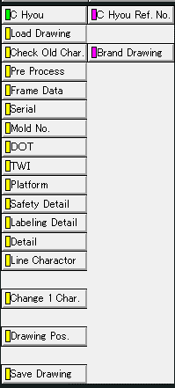
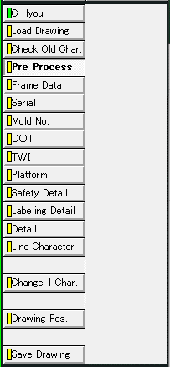
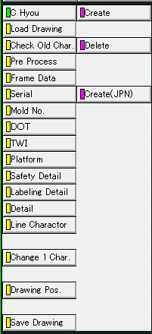
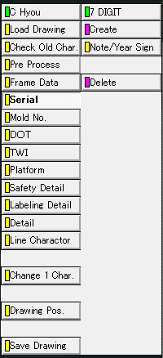
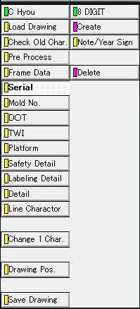
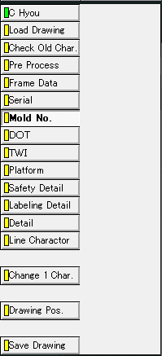
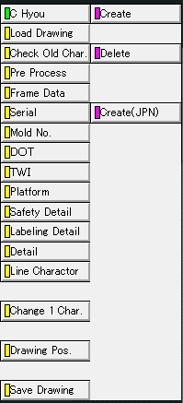
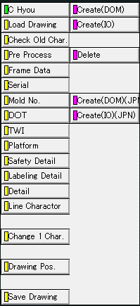
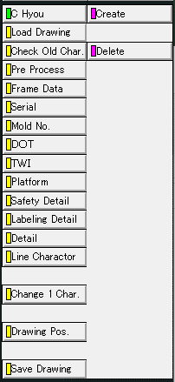
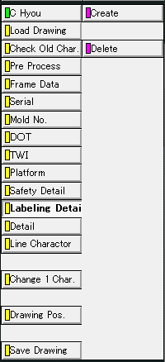
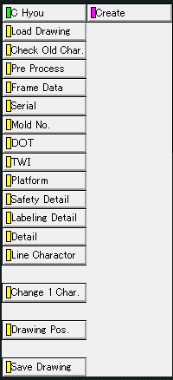
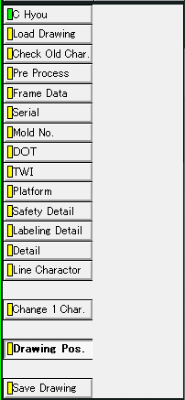
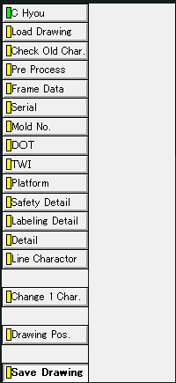

Create画面：旧「7 digit -Create」、「7 digit -Note/Year Sign」、「8 digit -Create」、「8 digit -Note/Year Sign」コマンド

作成面設定

桁設定

注記／年記号設定
Addをチェックすると、注記と年記号の設定が可能になる。

Delete画面：旧「7 digit -Delete」、「8 digit -Delete」コマンド

桁設定

1. 図面読み込み機能
1. 図面読み込み機能 |  |  | 目次へ

1.1. 機能概要（カスタム仕様書より）
 | ① 参照元の呼出
 | ・大本になるAT-B図面（”AT-B-(数字)”の形式を持った図面番号）を呼び出しする
 | ・図面番号の参照先：所定のファイルサーバー
 | ・通常のAT-B図面からC表作成に必要な部分のみを抜粋してセットアップする

 | 【参照元図面の呼び出し結果：PIC単位に形状を揃える】
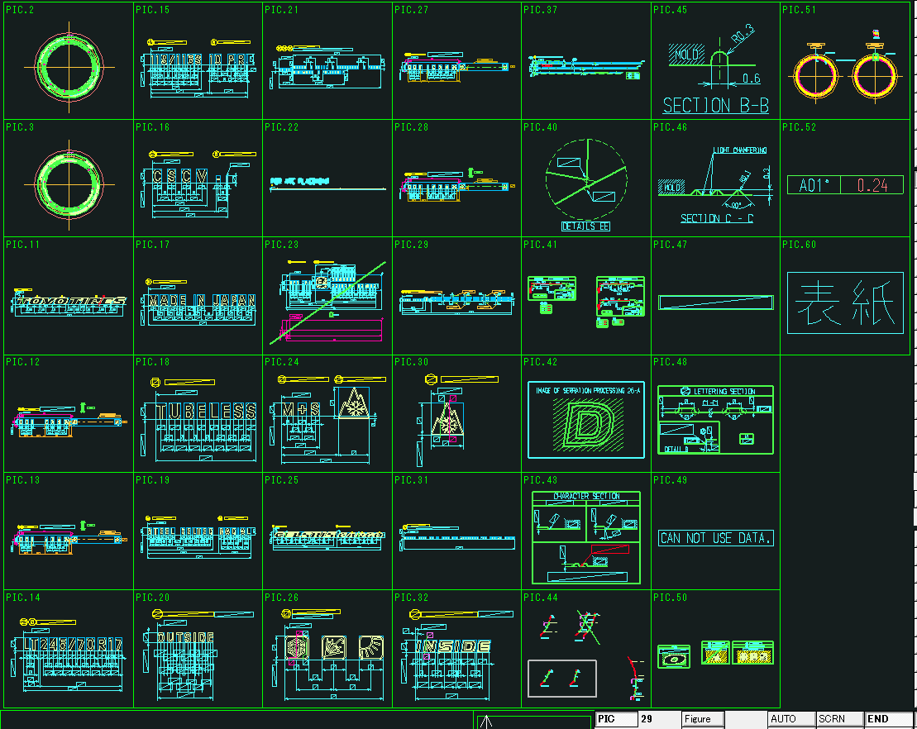

 | ② C表の呼出（登録済みのデータ）
 | ・BK**.MDLのC表CADデータを呼び出しする
 | ・所定のファイルサーバーを参照する

 | 【C表の呼び出し結果】
 | (図面の表示例) |  |  |  | （ピクチャの表示例）
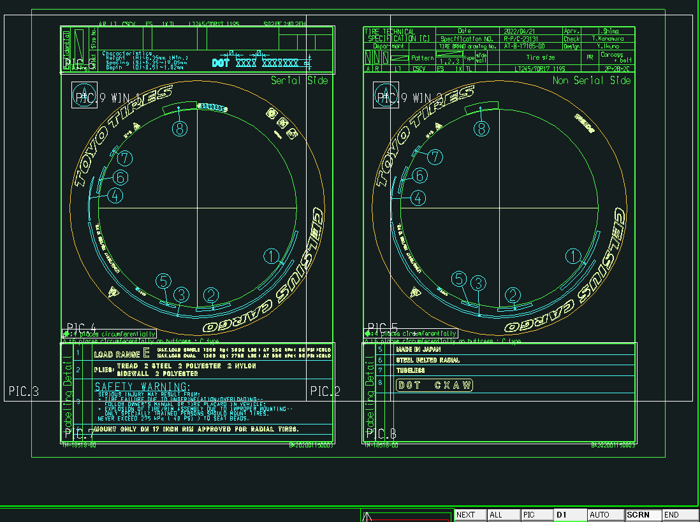
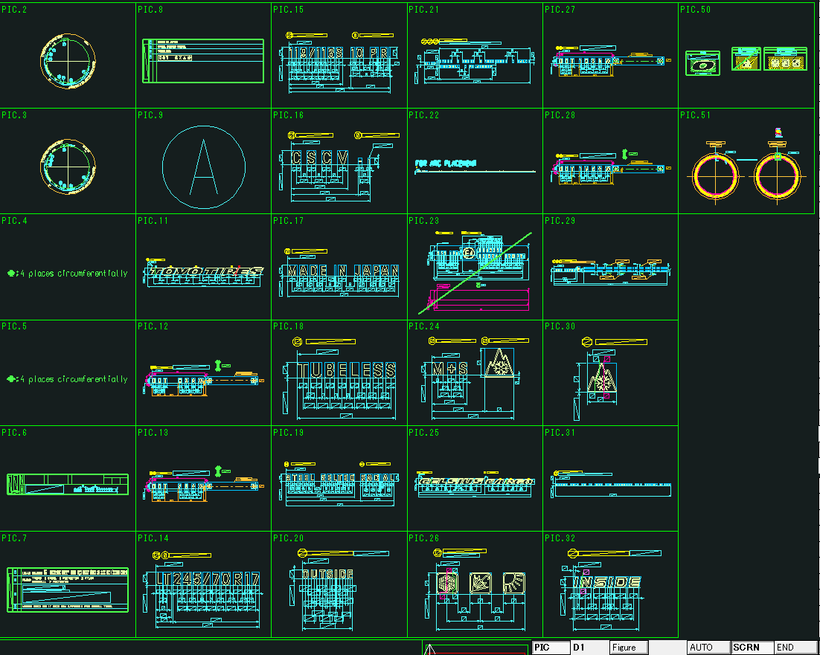

1.2. 移植後
 | ① 参照元の呼出
 | 「C Hhou」タブの「Load Drawing」グループの 「Brand Drawing」ボタンでAT-B図面を呼出します。

C Hyou
Load Drawing
Brand Drawing
C Hyou Ref. No,
Pre Process
Pre Process
Frame Data
Create

 | 図面番号の入力は従来通りコマンドラインで行います。
 | ここで入力した図面番号は後述の図枠作成機能での入力値として使用するためにカスタムプロパティに値を登録する。

 | ② C表の呼出（登録済みのデータ）
 | 「C Hhou」タブの「Load Drawing」グループの 「C Hyou Ref. No,」ボタンでC表を呼出します。
C Hyou
Load Drawing
Brand Drawing
C Hyou Ref. No,
Pre Process
Pre Process
Frame Data
Create

 | 図面番号の入力は従来通りコマンドラインで行います。

1.3. 入力値一覧

No | 項目 | 現行の設定方法 |  | 入力例 | 備考
1 | AT-B図面番号 | 手動入力 |  | AT-B-17185-00

2. 図面落とし込み機能
2. 図面落とし込み機能 | 目次へ

2.1. 機能概要（カスタム仕様書より）
PIC2（反セリアル側）,3（セリアル側）にあるタイヤ側面形状で不要な要素を削除していく（寸法線など）

【C表データの落とし込み動作前後（左：前、右：後）】
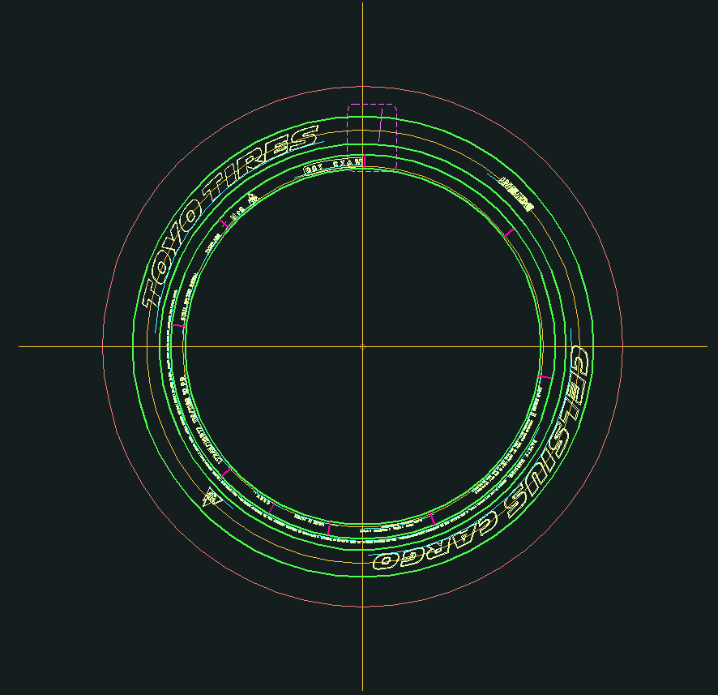
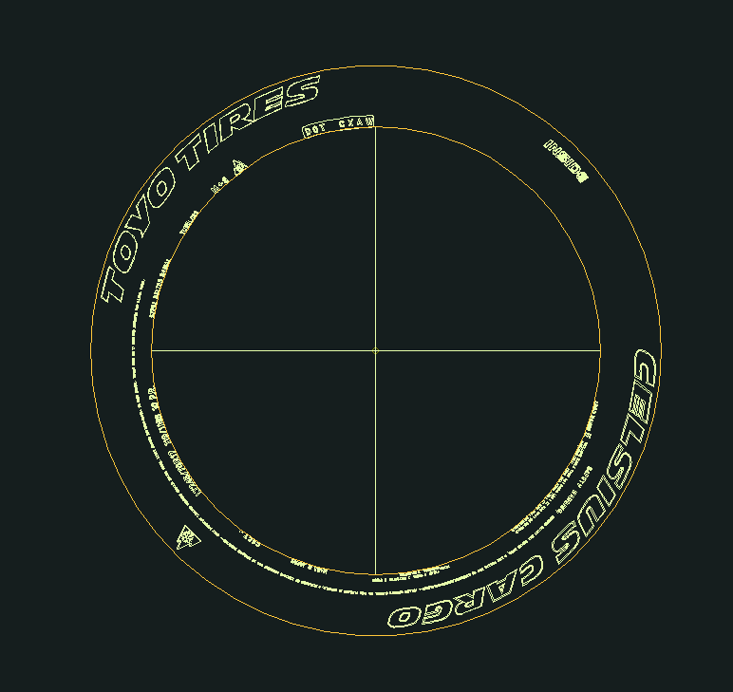

【C表データの落とし込み動作前後のPIC（左：前、右：後）】
×・・・C表図面作成時に削除されるPIC
+・・・C表図面作成時に追加されるPIC
－・・・C表図面作成時に一部オブジェクトを削除、非表示にするPIC

2.2. 移植後
「C Hhou」タブの「Pre Process」グループの 「Pre Process」ボタンでC表図面を落とし込みます。
C Hyou
Load Drawing
Brand Drawing
C Hyou Ref. No,
Pre Process
Pre Process
Frame Data
Create

処理中と処理終了時にそれぞれメッセージを表示するようにします。

3. 図面枠作成機能
3. 図面枠作成機能 | 目次へ

3.1. 機能概要（カスタム仕様書より）
図面枠に入る各種情報を入力し、図枠を作成する。

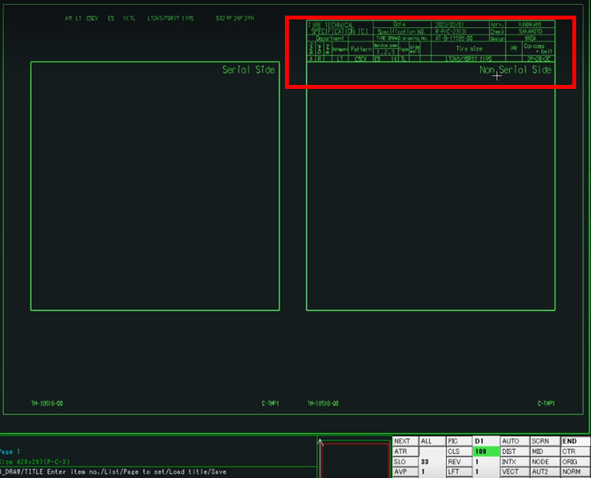
【図面枠の作成完了(赤枠：入力情報の反映部分)】

3.2. 移植後
「C Hhou」タブの「Frame Data」グループの 「Create」ボタンで図面枠を作図します。

C Hyou
Load Drawing
Brand Drawing
C Hyou Ref. No,
Pre Process
Pre Process
Frame Data
Create

AutoCADへの移行にあたり、大きな変更点は下表の通りです。

項目 | AdvanceCAD（現行） | AutoCAD（移行後）
図面枠テンプレートのファイル形式 | シンボルファイル | ブロック定義ファイル(.dwg)
図面枠テンプレートの入力項目の持ち方 | 可変記入項目（グラフィックテキスト） | 属性定義
図面枠情報入力方法 | CAD上で編集 | 入力画面

図面枠テンプレートのフォーマットを変更し、図面枠の各種情報入力を入力画面で行うようにします。
AutoCADの属性定義はAdvanceCADのようにプロパティとリンクすることが可能です。
また、カスタムプロパティともリンクすることが出来るので、カスタムプロパティに値が登録されていれば、AT-B図面Noのように現在手動入力を行っている項目の一部を自動入力にすることも可能です。
画面に表示する入力項目は、図面枠テンプレートから取得を行います。

また画面化に伴い、手動入力箇所の削減を目指し下記の2機能の追加を検討しています。

・セーブデータの入出力機能
入力項目名と入力値を使用してセーブデータの入出力を行います。
・設定ファイル読み込み機能
使用頻度の高い入力値をデフォルト値、または選択肢として設定ファイルに設定しておき、画面表示時にその値を読込みます。

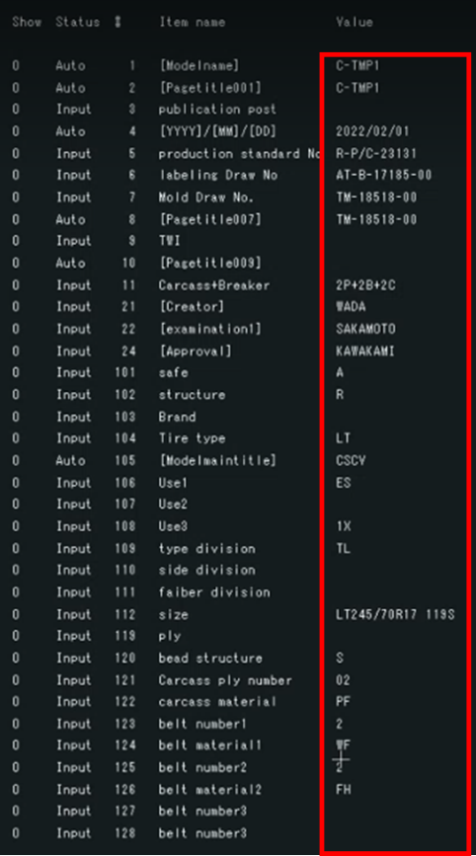
新しく追加する列

・Readボタン
画面化で新たに追加する機能で
入力内容をセーブデータとして保存します。
・Saveボタン
画面化で新たに追加する機能で
セーブデータから入力内容を読込みます。
・入力一覧
入力を行う箇所は以下の通りです。
> Status列（既存列、表示のみ）
> #列（既存列、表示のみ）
> ItemName列（既存列、表示のみ）
> Value列（既存列、入力可）
> SelectValue列（新規追加列、入力可）
設定ファイルから読込んだ選択肢を選択して入力値を指定します。
選択した値はValue列に表示されます。
・Createボタン
既存システムのEnterk押下に相当する機能で
入力した内容を図面に反映します。

4.3. 入力値一覧

項目 | 概要 | 入力例 | AT-B図面登録時の入力 | AT-B図面登録以外で入力 | 備考（黄色網掛け部は、AT-B図面が情報を持っている部分。）
[Modlename] | ファイル名 | C-TMP1 | ー | ー | 自動採番
[Pagetitlle001] |  | C-TMP1 | ー | ー | 自動採番
publication post | 発行部署 |  |  |  | 記入無
[YYYY]/[MM]/[DD] | 日付 | 2022/02/01 | ー | ー | 自動表示
production standard No | R-P/C番号（生産用C表番号） | R-P/C-23131 |  |  | 手入力→自動採番化希望
labeling Draw No | AT-B図面番号 | AT-B-17185-00 | モデルタイトル 「4 Figure number」 | 【C表作成】AT-B図面呼び出し時 | 自動表示
Mold Draw No. | TM図面番号 | TM-18518-00 | モデルタイトル 「7 Mold No.」 |  | 手入力→自動化希望
[Pagetitlle007] |  |  | ー | ー | ↑とリンク
TWI | TWI |  |  | 【C表作成】TWIコマンド使用時 | TWI作成メニューとリンク。手入力は無。
[Pagetitlle009] |  |  | ー | ー | ↑と同じ
Carcass+Breaker | 構造の状態 （プライ数＋ベルト数＋キャップ数） | 2P+2B+2C |  |  | 手入力
[Creator] | AT-B図面制作者名 | WADA | モデルタイトル 「101 Creator」 |  | 手入力
[examination1] | AT-B図面チェック担当者名 | SAKAMOTO | モデルタイトル 「102 examination1」 |  | 手入力
[Approval] | AT-B図面承認者名 | KAWAKAMI | モデルタイトル 「105 Approval」 |  | 手入力
safe | 安全コード | A |  |  | 手入力
structure | 構造 | R | 登録画面「Structure」 |  | 手入力
Brand | ブランド |  |  |  | 手入力
Tire Type | タイヤ種類 | LT | 登録画面「Tire Type」 |  | 手入力
[Modelmaintitle] | モデルタイトル（＝パターン？） | CSCV | モデルタイトル「201 Model maint title」 |  | 手入力 ATB図面にあり。 データとして取れるかは不明
Use1 | 用途1 | ES |  |  | 手入力
Use2 | 用途2 |  |  |  | 手入力
Use3 | 用途3 | X1 |  |  | 手入力
type division | タイヤ区分 「チューブタイプタイヤ」or「チューブレスタイヤ（TL)」 | TL |  |  | 手入力
side division | サイド区分 |  | モデルタイトル「6 Side Category」？ |  | 手入力
faiber division | 繊維区分 |  |  |  | 手入力
size | タイヤのサイズ | LT245/70R17 119S | モデルタイトル「1 Size」（「Tire Type」の記入が図面あり）、 登録画面「Tire Type」＋「Size」 | 【円弧配列】Template2「Size」コマンド | 手入力 ATB図面にあり。 データとして取れるかは不明
ply | プライ |  |  |  | 手入力
bead structure | ビード構造 | S |  |  | 手入力
Carcass ply number | カーカスプライ枚数 | 02 |  |  | 手入力
carcass material | カーカス素材 | PF |  |  | 手入力
belt number1 | ベルト枚数1 | 2 |  |  | 手入力
belt material1 | ベルト材質1 | WF |  |  | 手入力
belt number2 | ベルト枚数2 | 2 |  |  | 手入力
belt material2 | ベルト材質2 | FH |  |  | 手入力
belt number3 | ベルト枚数3 |  |  |  | 手入力
belt material3 | ベルト材質3 |  |  |  | 手入力
[Pagetitlle001] | ページタイトル1の内容 |  | ー | ー
[Pagetitlle002] | ページタイトル2の内容 |  | ー | ー
[Pagetitlle003] | ページタイトル3の内容 |  | ー | ー
[Pagetitlle004] | ページタイトル4の内容 |  | ー | ー
[Pagetitlle005] | ページタイトル5の内容 |  | ー | ー
[Pagetitlle006] | ページタイトル6の内容 |  | ー | ー
[Pagetitlle007] | ページタイトル7の内容 |  | ー | ー
[Pagetitlle008] | ページタイトル8の内容 |  | ー | ー
[Pagetitlle009] | ページタイトル9の内容 |  | ー | ー
[Pagetitlle010] | ページタイトル10の内容 |  | ー | ー
[Pagetitlle011] | ページタイトル11の内容 |  | ー | ー
[Pagetitlle012] | ページタイトル12の内容 |  | ー | ー
[Pagetitlle019] | ページタイトル19の内容 |  | ー | ー

4. セリアル定義機能
4. セリアル定義機能 |  |  | 目次へ

4.1. 機能概要（カスタム仕様書より）
 | ・設計仕様によって7桁若しくは8桁のセリアルを作成する
 | ・コマンドの“Create”：コメマーク（＊）を作成する
 | ・コマンドの“Note/Year Sign” :
 | ‐先頭3桁若しくは4桁文字と末尾の4桁コメマークを作成する
 | ‐必要に応じて年記号（◁）を追加する
 | ・コマンドの“Delete”: 作成済みのセリアルを削除する

 | 【セリアルの作成位置】
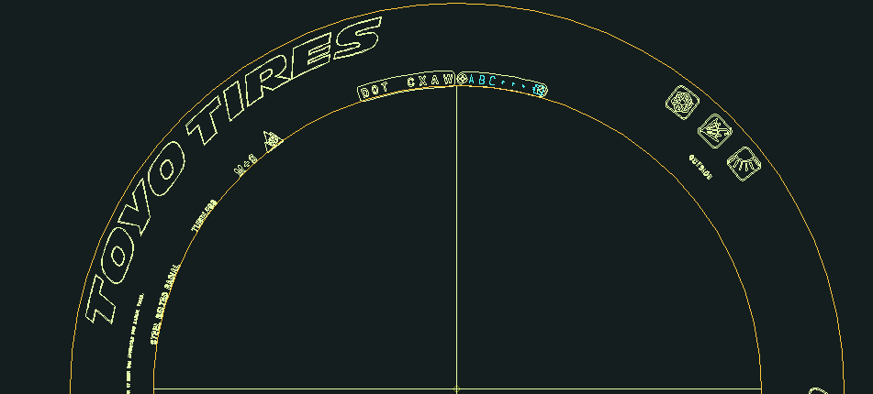

 | 【コメマークの7桁作成の場合】
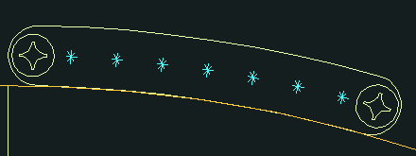

 | 【Note/Year Signの作図：先頭３桁＋年記号追加の場合】
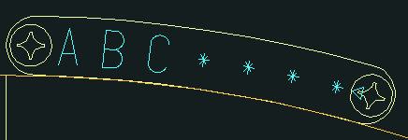

4.2. 移植後
 | ① セリアルの作成
 | 「C Hhou」タブの「Serial」グループの 「Create」ボタンで入力画面を呼び出し、桁数、注記の有無を設定後、セリアルを作成します。
C Hyou
Frame Data
Create
Create
Serial
Delete

作成面設定

桁設定

注記／年記号設定
Addをチェックすると、注記と年記号の設定が可能になります。

 | ② セリアルの削除
 | 「C Hhou」タブの「Serial」グループの 「Delete」ボタンでセリアルを削除します。
C Hyou
Frame Data
Create
Create
Serial
Delete

桁設定

4.3. 入力値一覧

No | 項目 | 現行の設定方法 | 入力例 | 備考
1 | セリアル桁数 | ー |  | セリアルの桁数を決定する。 単体操作だとコマンド「7 digit」と「8 digit」のどちらが実行されたかで判断している
2 | セリアル注記有無 | ー |  | セリアルの桁数を決定する。 単体操作だとコマンド「Create」（注記なし）と「Note/Year Sign」（注記あり）のどちらが実行されたかで判断している
3 | セリアル注記 | 手動入力 | ABC | コマンド「「Note/Year Sign」（注記ありセリアル）の場合のみ使用
4 | 年記号有無 | 手動入力（Y/N） | Y（YESでも可） | コマンド「「Note/Year Sign」（注記ありセリアル）の場合のみ使用
5 | 作成面 | ー |  | 片面作成か、両面作成を選択する

5. モールドNo定義機能
5. モールドNo定義機能 |  |  | 目次へ

5.1. 機能概要（カスタム仕様書より）
 | ・モールドを区別する番号（文字）を作成する
 | ・通常業務ではコメマーク（＊）を入力しておく、後程仕様に合わせて文字を修正する

 | 【コマンド実行後、“＊”マークを入力しておく】

 | 【モールド番号の作成位置と作成結果】
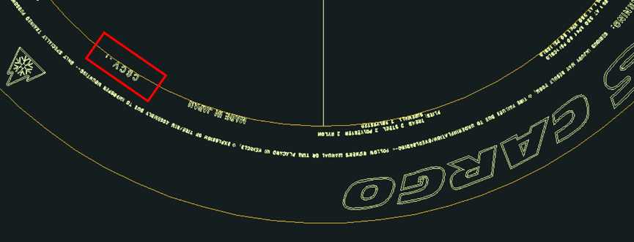



5.2. 移植後
 | 「C Hhou」タブの「Mold No.」グループの 「Mold No.」ボタンでMold No.を作成します。

C Hyou
Mold No.
Mold No.
TWI
TWI
Platform
Create(DOM)
Create(IO)

 | モールド番号の入力は従来通りコマンドラインで行います。

5.3. 入力値一覧

No | 項目 | 現行の設定方法 | 入力例 | 備考
1 | モールド番号 | 手動入力 | *

6. TWI定義機能
6. TWI定義機能 |  |  | 目次へ

6.1. 機能概要（カスタム仕様書より）
 | ・特定の仕様で定義されてある三角形（△）マークの個数とタイプを定義する
 | ・出力は特定のピクチャではなく図面枠に該当の文字列が作成される

 | 【マークの個数とタイプを入力】

 | 【図面枠に作成された文字列の結果】
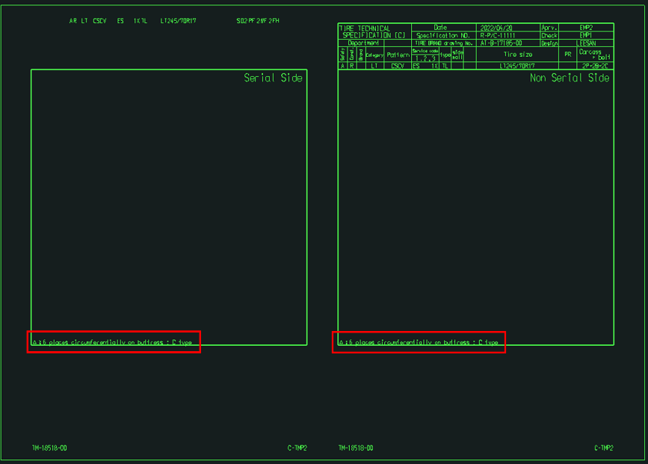

6.2. 移植後
 | 「C Hhou」タブの「TWI」グループの 「TWI」ボタンで図面枠に三角形マークの個数とタイプを表記します。
C Hyou
Mold No.
Mold No.
TWI
TWI
Platform
Create(DOM)
Create(IO)

 | マークの個数とタイプの入力は従来通りコマンドラインで行います。

6.3. 入力値一覧

No | 項目 | 現行の設定方法 |  | 入力例 | 備考
1 | マーク個数 | 手動入力 |  | 6 | 6または7が入力される
2 | マークタイプ | 手動入力 |  | C | A、B、C何れかの値が入力される

7. Platformマーク類定義機能
7. Platformマーク類定義機能 |  |  |  | 目次へ

7.1. 機能概要（カスタム仕様書より）
 | ・タイヤ周に配置されるPlatformマークの仕様を示す目的で実行する
 | ・所定のピクチャに該当のマーク（雪マーク、矢印マークなど）がある場合、Platformマーク情報が所定のピクチャに作成する
 | ・Create(DOM) : 国内用マークを作成する場合（矢印マーク）
 | ・Create(IO) : 海外用マークを作成する場合（雪マーク）

 | 【海外用マークが作成される場合の例、PIC4】

7.2. 移植後
 | 「C Hhou」タブの「Platform」グループの 「Create(DOM)」ボタンで国内用マーク、
 | 「Create(IO)」ボタンで海外用マークを作成します。

C Hyou
Mold No.
Mold No.
TWI
TWI
Platform
Create(DOM)
Create(IO)

7.3. 入力値一覧

No | 項目 | 現行の設定方法 | 入力例 |  | 備考
以下自動化の場合のみに必要な入力値
1 | マーク有無 | ー |  |  | マークの有無を決定する。 単体操作だとマークが不要な場合は、コマンドを実行しない。
2 | マーク種類 （国内用／海外用） | ー |  |  | マークの種類を決定する。 単体操作だとコマンド「Create(DOM)」（国内用：矢印マーク）と「Create(IO)」（海外用：雪マーク）のどちらが実行されたかで判断している。

8. Safety Detail定義機能
8. Safety Detail定義機能 |  |  | 目次へ

8.1. 機能概要（カスタム仕様書より）
 | ・事前作業：“③図面枠データの生成”の“101 safe”行にSafety Detailに関する文字を入力しておく
 | ・所定のピクチャに風船文字の形状が作成される

 | 【safe文字“A”を入力してコマンドを実行した結果、PIC9】
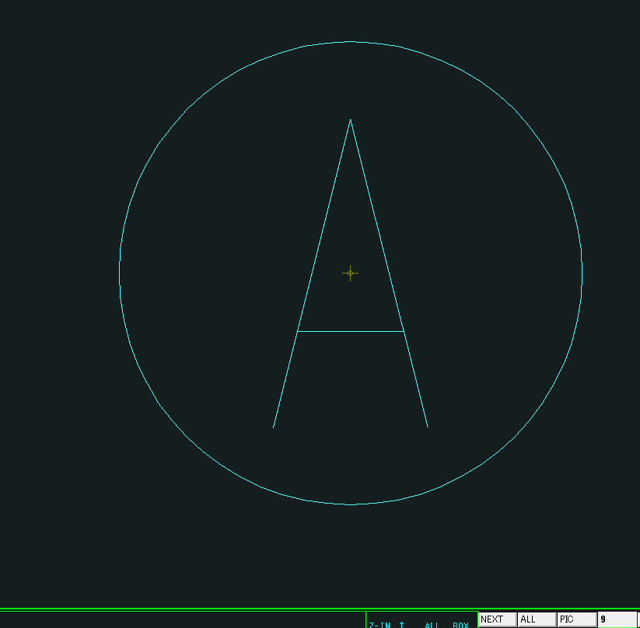

8.2. 移植後
 | ① Safety Detailの作成
 | 「C Hhou」タブの「Safety Detail」グループの 「Create」ボタンで風船文字の形状を作成します。
C Hyou
Safety Detail
Create
Delete
Labeling Detail
Create
Delete
Detail
Create

 | ② Safety Detailの削除
 | 「C Hhou」タブの「Safety Detail」グループの 「Delete」ボタンで風船文字の形状を削除します。
C Hyou
Safety Detail
Create
Delete
Labeling Detail
Create
Delete
Detail
Create

8.3. 入力値一覧

No | 項目 | 現行の設定方法 |  | 入力例 | 備考
1 | 安全コード | FrameDataコマンドの入力内容 |  | A

9. 詳細化（自動）機能
9. 詳細化（自動）機能 |  |  |  | 目次へ

9.1. 機能概要（カスタム仕様書より）
 | ・タイヤ側面の各ラベリングを切り取って表にまとめる作業である
 | ・セリアル側、反セリアル側関係なく片方のみ操作すると残りの片方は同時に処理される

 | ・認識できたラベリングへ順に数字の風船番号を付けていく
 | ・PIC7,8の表にラベリングをコピーしていく
 | ・途中で“SafetyWarning”のダイアログが立ち上がる
 | ⇒該当部分を入力して“Execute”,“Back”のボタンを順に押して作業を続ける
 | ・処理終了まで2~3分程度時間がかかる

 | 【“SafetyWarning”のダイアログ】

 | 【自動認識できたラベリングの処理結果】
 | （PIC3） |  |  |  | (PIC7)
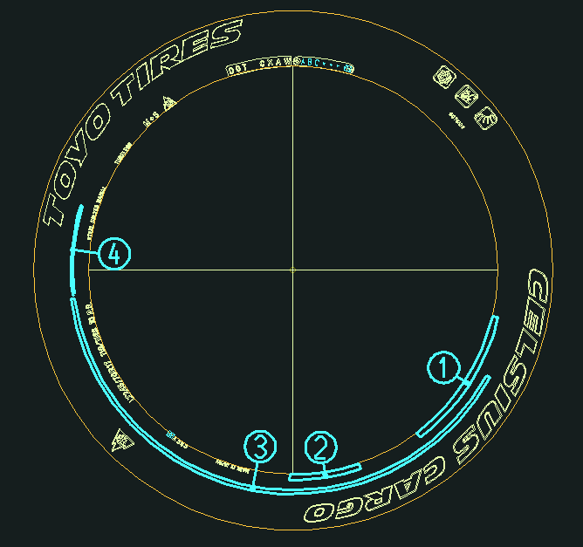
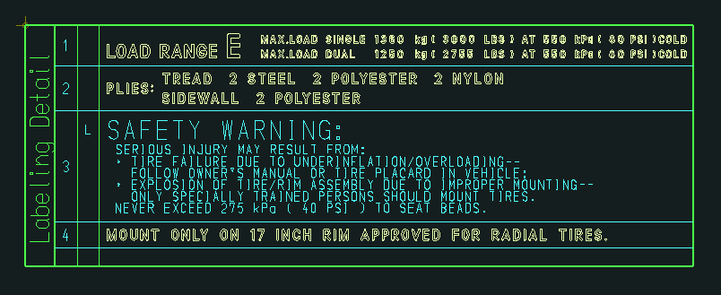

9.2. 移植後
 | ① 定義オブジェクトの詳細化
 | 「C Hhou」タブの「Labeling Detail」グループの 「Create」ボタンで定義オブジェクトの詳細化を実行します。

C Hyou
Safety Detail
Create
Delete
Labeling Detail
Create
Delete
Detail
Create

 | 処理中と処理終了時にそれぞれメッセージを表示するようにします。

 | SafetyWarningに関しては、文章の並びを変えることもなく行番号の入力を行っていないため、行番号入力機能は廃止します。（関連質疑：No.58）

廃止

 | ② 定義オブジェクトの詳細化削除
 | 「C Hhou」タブの「Labeling Detail」グループの 「Delete」ボタンで定義オブジェクトの詳細化結果を削除します。
C Hyou
Safety Detail
Create
Delete
Labeling Detail
Create
Delete
Detail
Create

9.3. 入力値一覧

No | 項目 | 現行の設定方法 | 入力例 | 備考
1 | インチ数 | 画面上で入力 | 10 | 入力不要な場合あり。 入力できる値に制限あり

10. 詳細化（手動）機能
10. 詳細化（手動）機能 |  |  |  | 目次へ

10.1. 機能概要（カスタム仕様書より）
 | ・タイヤ側面の各ラベリングを切り取って表にまとめる作業である
 | ・セリアル側、反セリアル側関係なく片方のみ操作すると残りの片方は同時に処理される

 | ・自動認識の動作で取れなかったラベリングを手動で取り込む
 | ・ラベリングを選択すると色が白く光る
 | ・該当ラベリングの風船番号を入力して“Enter”キーを打ち込む
 | （注意：風船番号が重複しないように与える事）

 | 【手動処理の取り込み結果：文字列の“MADE IN JAPN”の例】
 | (タイヤ側面にある文字列)


 | （風船番号になる“通し番号”を与える）

 | （処理した後のタイヤ側面） |  |  |  | （表に移された文字列）

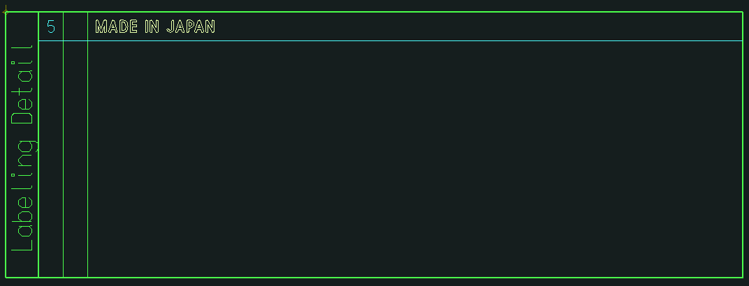

10.2. 移植後
 | 「C Hhou」タブの「Detail」グループの 「Create」ボタンで定義オブジェクトの詳細化を実行します。

C Hyou
Safety Detail
Create
Delete
Labeling Detail
Create
Delete
Detail
Create

 | 実行時の操作は従来通りとします。

10.3. 入力値一覧

No | 項目 | 現行の設定方法 | 入力例 | 備考
1 | 風船番号 | 手動入力 | 5 | 選択したオブジェクトに対しての風船番号を入力する。

11. 各ピクチャの配置機能
11. 各ピクチャの配置機能 | 目次へ

11.1. 機能概要（カスタム仕様書より）
・ピクチャに作成されたC表の要素を図面枠に配置させる

【C表の図面枠に各形状を配置させた結果】
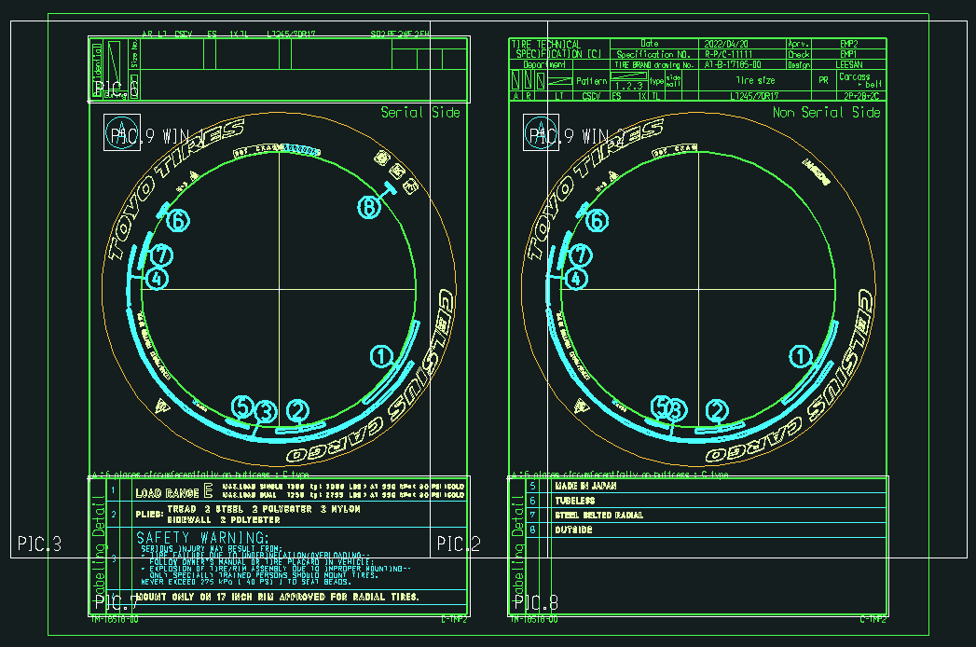

11.2. 移植後
「C Hhou」タブの「Drawing Pos.」グループの 「Drawing Pos.」ボタンでC表の要素を図面枠に配置します。
C Hyou
Drawing Pos.
Drawing Pos.
Save Drawing
Save Drawing

12. 図面登録機能
12. 図面登録機能 |  |  | 目次へ

12.1. 機能概要（カスタム仕様書より）
・BKで始まる試作用のC表番号を取得する
・採番DBからBK番号が生成されてDBへ登録される
（number_DBの”seiri_no”テーブル）
・CADファイルは所定のファイルサーバーに保存される
（ファイル名の例：BK**.MDL）
（\\fsv-ih-901\Acad\model_0\model_c）

【別ウィンドウの登録処理の例】

（このウィンドウの各テキストボックスがＤＢのカラムと相当する）

12.2. 移植後
「C Hhou」タブの「Save Drawing」グループの 「Save Drawing」ボタンで図面の登録を行います。
C Hyou
Drawing Pos.
Drawing Pos.
Save Drawing
Save Drawing

実行時の操作は従来通りとしますが、保存されるCADファイルは
AutoCADで扱うDWGファイル（BK**.DWG）とします。

12.3. 入力値一覧

No | 項目 | 現行の設定方法 | 入力例 | 備考
1 | 新規保存／編集 | 画面上でボタンを選択 |  | 新しく図面登録するか、登録済みの図面情報を編集するかを選択する
2 | post | 画面上で入力 | P
3 | ID | 画面上で入力 | 4316
4 | Safety | FrameDataコマンドの入力内容 Or 画面上で入力 | A
5 | Structure | 同上 | R
6 | Brand | 同上
7 | Tire Type | 同上 | LT
8 | Use1 | 同上 | ES
9 | Use2 | 同上 | MJ
10 | Use3 | 同上 | 1X
11 | Type Division | 同上 | TL
12 | Side Division | 同上
13 | Faiber Division | 同上
14 | Pattern | 同上 | CSCV
15 | Size(1) | 画面上で入力 | LT245 | AT-B図面登録時または、FrameDataコマンドで入力している内容（右図赤枠）
16 | Size(2) | 画面上で入力 | / | 同上
17 | Size(3) | 画面上で入力 | 70 | 同上
18 | Size(4) | 画面上で入力 |  | 同上
19 | Size(5) | 画面上で入力 | R | 同上
20 | Size(6) | 画面上で入力 | 17 | 同上
21 | L/S | 画面上で入力 | 11 | 同上
22 | SS | 画面上で入力 | 9S | 同上
23 | W/I 1 | 画面上で入力 |  | 同上？→製品によってプライ表記かロードインデックス表記かが変わる？
24 | S/S 1 | 画面上で入力 |  | 同上？→製品によってプライ表記かロードインデックス表記かが変わる？
25 | W/I 2 | 画面上で入力 |  | 同上？→製品によってプライ表記かロードインデックス表記かが変わる？
26 | S/S 2 | 画面上で入力 |  | 同上？→製品によってプライ表記かロードインデックス表記かが変わる？
27 | Bead Structure | FrameDataコマンドの入力内容 Or 画面上で入力 | S
28 | (Carcass)PR | FrameDataコマンドの入力内容 Or 画面上で入力 | 02
29 | (Carcass)Material | FrameDataコマンドの入力内容 Or 画面上で入力 | PF
30 | (Beltor Breakr) No-1 | FrameDataコマンドの入力内容 Or 画面上で入力 | 2
31 | (Beltor Breakr) Material-1 | FrameDataコマンドの入力内容 Or 画面上で入力 | WF
32 | (Beltor Breakr) No-2 | FrameDataコマンドの入力内容 Or 画面上で入力 | 2
33 | (Beltor Breakr) Material-2 | FrameDataコマンドの入力内容 Or 画面上で入力 | FH
34 | (Beltor Breakr) No-3 | FrameDataコマンドの入力内容 Or 画面上で入力
35 | (Beltor Breakr) Material-3 | FrameDataコマンドの入力内容 Or 画面上で入力

改良要望についての調査
改良要望についての調査 |  |  | 目次へ

・カスタム仕様書記載分

② “Labeling Detail”の操作時、処理能力を向上させる

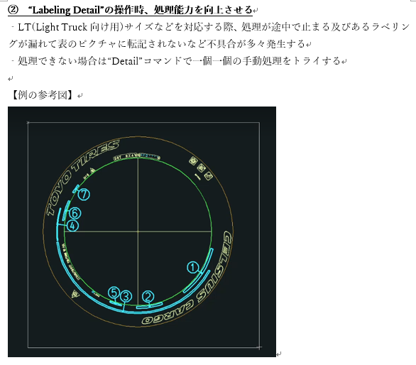

詳細化する対象は設定ファイル「C_BrandSet.ini」の
「[syousai]-syousai_brand_no」で指定していることが判明。
（例）syousai_brand_no = 13,14,31,43,44,54;
ラベリングされていない編集文字のブランドNoを設定ファイルに追加したところラベリングされることを確認。
※関連：質疑表No.57

③ “Labeling Detail”の操作時、ラベリングの転記先の表へ不要な形状発生を無くす

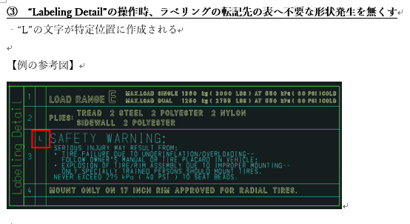
「SafetyWarning」画面で入力された行番号が1～4の場合、それぞれ「L」、「T」、「M」、「B」に変換して図面上に出力している。
※関連：質疑表No.58

 |  |  |  |  |  | （例）
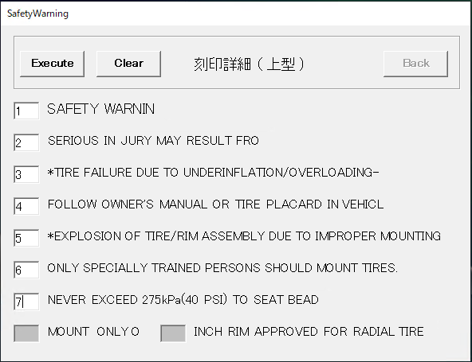
処理内で意図的に数字を英字に変換している

実行結果

 |  |  |  |  |  |  |  | 2022-11-25
 |  |  |  |  |  |  |  | INCH～にチェックを入れる時はある
 |  |  |  |  |  |  |  | なので、記載するかどうかのチェックだけで良い
 |  |  |  |  |  |  |  | １～８の番号の部分は不要

④ “Drawing Pos.”の操作時、作成されたPlatformのマーク（雪マークもしくは矢印マーク）を図面に配置させる

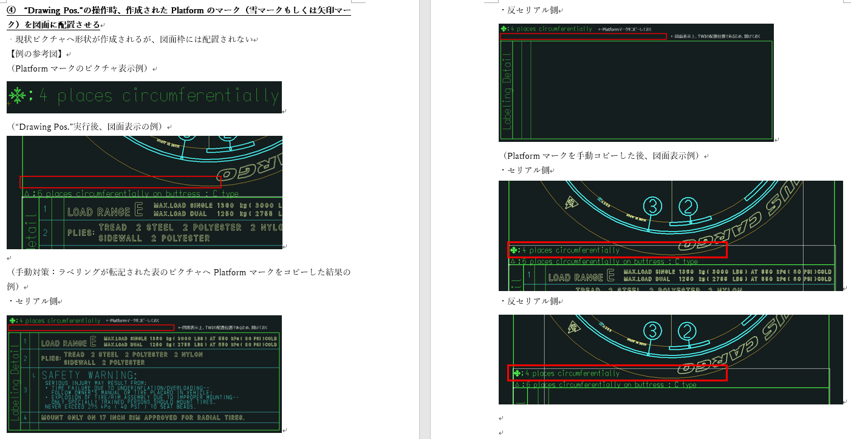
矢印（DOM)の場合は、円周上に矢印マークが配置されているかをブランドNoでチェックし、配置されていればレイアウト上に表示していることが判明。
※関連：質疑表No.59

 |  |  |  |  |  |  |  |  | （円周上の矢印マーク） | （矢印マークの編集文字PIC）
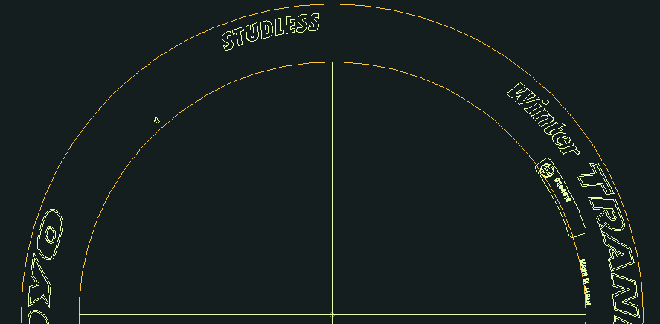
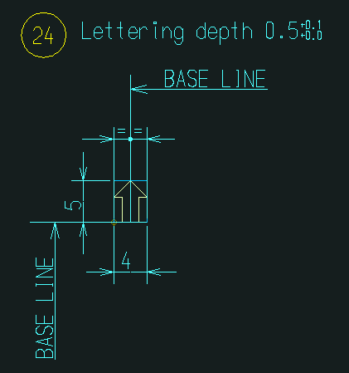

この番号で矢印マークが存在するかをチェックしている。



・2022/10/25受領 221025_円弧配列_C表メニューTOYO案.xlsx 「221025_TOYO 現行C表_操作性改善要望」シート記載分
※カスタム仕様書との重複部分は割愛

Frame data
①サイズ入力の際に、スペースが入れれないのでインチまで入れて確定し、修正でLI＆SSを入れるのが手間なので、1度で終わるようにスペースに対応してほしい。

→入力用の画面の追加を想定しているので、解消できると考えている。

Serial
①セリアル作成するとセリアル側、反セリアル側両方「*******」が出てくるが、反セリアル側(解説：上型用[Top]図面に対して下型用[Bottom]図面)は不要なので出ないようにしてほしい。
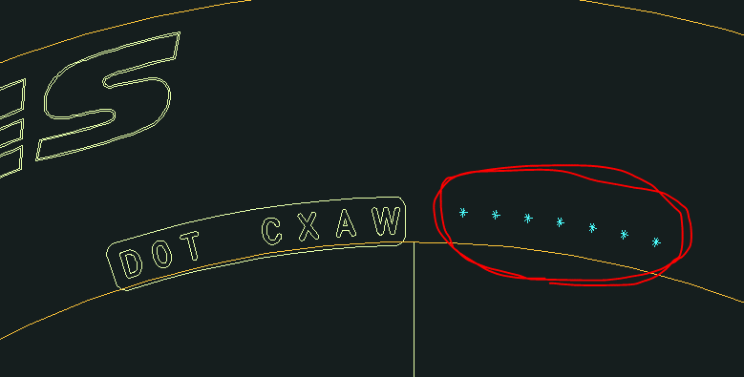

→対応

②セリアルのオプションコードを入れる時、一文字づつ入力するのが手間なので一気に入れるようにしたい。

→既存システムのNote/Year Signコマンド

Labeling Detail ＆ Detail
①詳細化の風船&枠の線幅細くしてほしい。
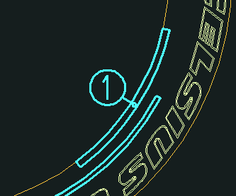

→現行システムでは設定ファイル「C_BrandCfg.ini」ので線幅を決定している。
設定項目はそれぞれ、枠：[ATRBUT]_WAKU、バルーン：[ATRBUT]C_BALLOON
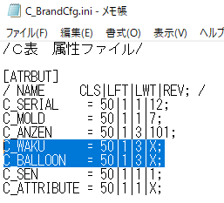

②DOTを詳細化する時に、セリアルプレートも一緒に詳細化される。別にしたい。

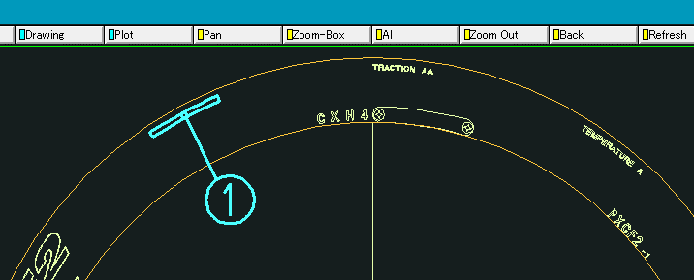
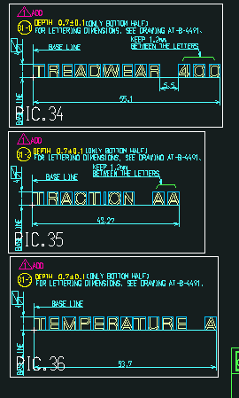
③UTQGを詳細化する時に、3単語がバラバラになって詳細化される。セットなので１つにしてほしい。
 |  |  |  |  | AT-B-11895-01参考
 |  |  |  |  |  |  | このパターンは認識されます。

拾われません

手でコピーしています。

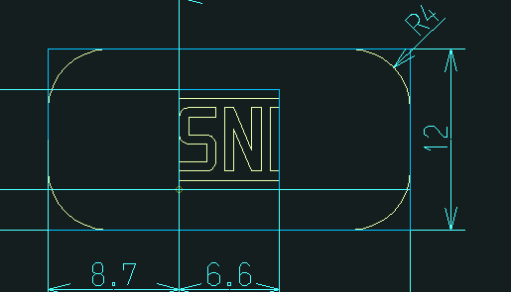
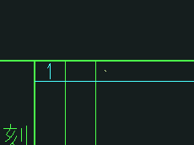
④SNIが小さくなるので通常の大きさにしてほしい。
↓SNIマークは下図の様なマークです。 |  | AT-B-16089-02参考
 |  |  |  | 詳細化すると極小になります。



その他
①内側の円が被らないようにしてほしい。
ATBから引っ張ってくる線を変更したらできるのでは？

→現行システムのPre Process機能ではクラスで残す円を判断している。
また、残した円の特性データから、処理に必要な情報を取得している。
BrandCADの機能で作図された円を残す前提の機能になっていると思われる。

②外側の円も消えることがあるので改善できないか？（クラスの問題？）
→①と同様。
円周上の編集文字から指定オフセット分の外の位置に円が来るようにの押した円の半径を変更している。
オフセットは設定ファイル「C_BrandSet.ini」の[zumen_read]circle_offsetで指定している。
現在値は5mm

③替えゴマ枠も消えたり、出てこないことがある。（クラスの問題？）
→現行システムではクラスで残すオブジェクトを判断している。
また、残したオブジェクトの特性データから処理に必要な情報を取得している。
BrandCADの機能で作図されたオブジェクトを残す仕様になっていると思われる。

④Safty warningのエラーが出やすい。（クラスの問題？）
古い図面やLT系の図面で出やすいです。
TOYOで詳細を確認してから連絡させていただきたいと考えております。


⑤黒塗りメニューも使うことがあります。（C表メニューではなく、CADのメニューとしてある）
もし黒塗りメニューがC表用に簡易版がつけれるならお願いします。
 | 黒塗り（セレーション）

→AutoCADのプログラムはハッチング、トリム等のように選択順、選択座標（内外判定）が重要となる機能の作成が難しい。
また、AdvanceCADでの操作とあまり大差がない可能性が高く、費用対効果が望めないため、

⑥TWIの数＆タイプ、Platform有無もTM・VH図面から自動判定してくれたら嬉しいが、今のATB、TM、VH図面だとできない？
自動作図に期待。

